Hoja1
 |  |  |  |  |  |  | PROYECTO | FISCA / ADM | BDE | CTEA | MAAE | ARCOM | otros) EM ELEC, GAD PROV., MUNICIPIO, CONAGOPARE Y SEC DEPORTE | MONTO |  | NORTE | CENTRO | SUR

ING. LUIS MANUEL VILLAZHAÑAY ZUÑIGA ENERO - DICIEMBRE 2024
DESCRIPCION | ACCIONES CUMPLIDAS | PARROQUIA | ESTADO DE ASISTENCIA | OBSERVACIONES | PRESUPUESTO | FOTOGRAFÍA ADJUNTA
ADECUACION DE BODEGA AL ESPACIO CUBIERTO, EN LA COMUNIDAD PLAN GRANDE | ASISTENCIA TECNICA, PARTICIPACION EN LA RECEPCION PROVISIONAL DE LA OBRA | SAN LUIS DEL ACHO | CUMPLIDA | GAD | 4813.75 | 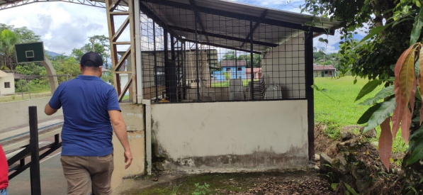 | 0 | 1 |  |  |  |  |  | 0 | 4813.75 |  | 1
ADECUACION Y CONSTRUCCION DE UN BAR EN EL ESPACIO CUBIERTO DE SAN ANTONIO | PROYECTO | SAN LUIS DEL ACHO | CUMPLIDA | GAD | 6,658.29 | 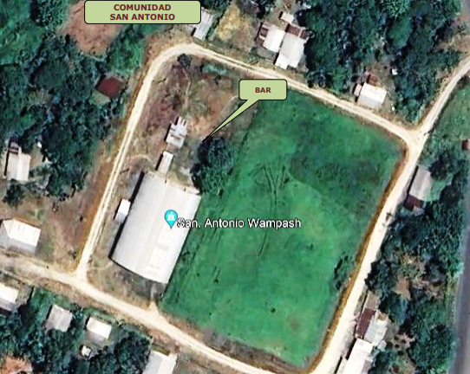 | 1 | 0 |  |  |  |  |  | 6658.29 | 0 |  | 1
EMBELLECIMIENTO DE LOS ESPACIOS PUBLICOS DEL CENTRO PARROQUIAL DE BERMEJOS | PROYECTO | BERMEJOS | CUMPLIDA | GAD | 4460.00 | 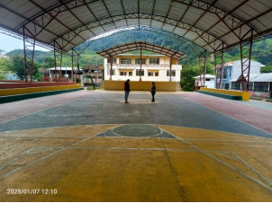 | 1 | 0 |  |  |  |  |  | 4460 | 0 | 1
CONSTRUCCIÓN DEL CERRAMIENTO DE LA ESCUELA SAN FRANCISCO DE CHINIMBIMI SEGUNDA ETAPA | ASISTENCIA TECNICA, PARTICIPACION EN LA RECEPCION DEFINITIVA DE LA OBRA | CHINIMBIMI | CUMPLIDA | GAD | 30455.63 | 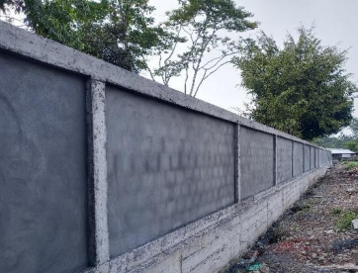 | 0 | 1 |  |  |  |  |  | 0 | 30455.63 |  | 1
CONSTRUCCIÓN DEL CERRAMIENTO DE LA ESCUELA SAN FRANCISCO DE CHINIMBIMI SEGUNDA ETAPA | ASISTENCIA TECNICA, PARTICIPACION EN LA RECEPCION PROVISIONAL DE LA OBRA | CHINIMBIMI | CUMPLIDA | GAD | 35792.47 | 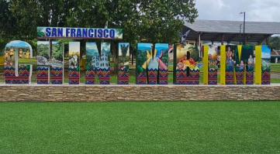 | 0 | 1 |  |  |  |  |  | 0 | 35792.47 |  | 1
Mantenimiento de la Casa Comunal de la Comunidad la Esperanza” | PROYECTO Y FISCALIZACION | CHIVIAZA | CUMPLIDA | GADP | 2448 | 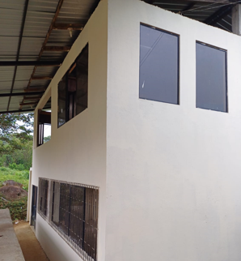 | 1 | 1 |  |  |  |  |  | 2448 | 2448 |  |  | 1
MANTENIMIENTO DE LA CASA COMUNAL PERTENECIENTE A LA COMUNIDAD SANTAMAS | FISCALIZACION | CHIVIAZA | CUMPLIDA | GADP | 3868 | 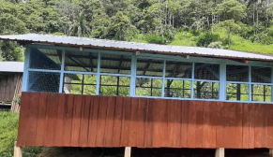 | 0 | 1 |  |  |  |  |  | 0 | 3868 |  |  | 1
CONSTRUCCION DEL PUENTE PEATONAL SOBRE EL RIO GUANTIPI DE LA COMNUNIDAD LA ESPERANZA | FISCALIZACION | CHIVIAZA | CUMPLIDA | GADP | 6212.00 | 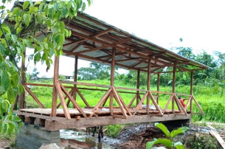 | 0 | 1 |  |  |  |  |  | 0 | 6212 |  |  | 1
ADECUACIONES EN EL RECINTO FERIAL DE SANTA SUSANA DE CHIVIAZA, CANTÓN LIMÓN INDANZA, PROVINCIA DE MORONA SANTIAGO | ASISTENCIA TECNICA, PARTICIPACION EN LA RECEPCION DEFINITIVA DE LA OBRA | CHIVIAZA | CUMPLIDA | GADP | 57406.5 | 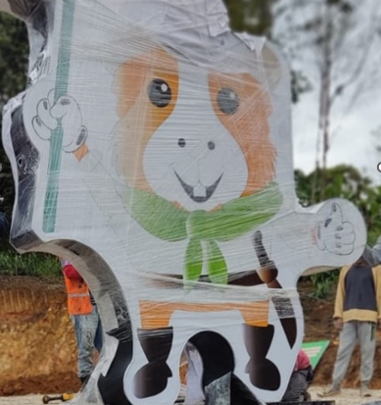 | 0 | 1 |  |  |  |  |  | 0 | 57406.5 |  |  | 1
AFIRMADO DE LA VÍA PAMAS, DE LA COMUNIDAD PAMAS PARROQUIA SANTA SUSANA DE CHIVIAZA | FISCALIZACION | CHIVIAZA | CUMPLIDA | GAD | 6300 | 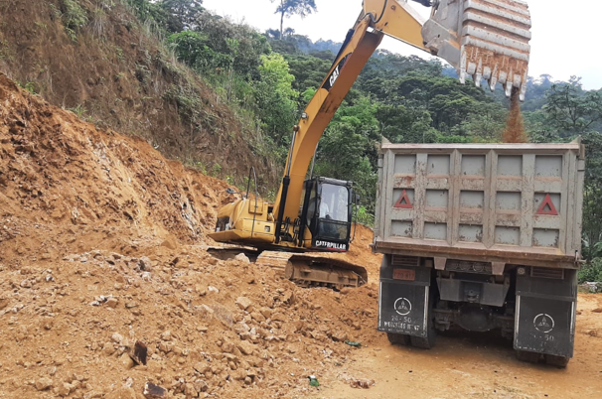 | 0 | 1 |  |  |  |  |  | 0 | 7696.31 |  |  | 1
CAMBIO DE TECHO DE LA ESCUELA DE LA COMUNIDAD DE CHUPIANZA GRANDE | FISCALIZACION | CHUPIANZA | CUMPLIDA | GAD | 7696.31 | 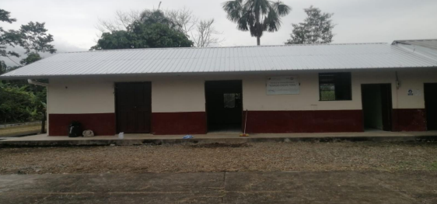 | 0 | 1 |  |  |  |  |  | 0 | 10100.68 |  | 1
REMODELACIÓN Y AMPLIACIÓN DE LA CASETA BAR EN LA COMUNIDAD DE CHUPIANZA CHICO PP2022 | FISCALIZACION | CHUPIANZA | CUMPLIDA | GAD | 10100.68 | 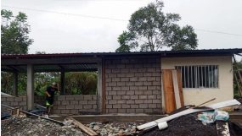 | 0 | 1 |  |  |  |  |  | 0 | 10100.68 |  | 1
ADECUACIÓN E INTERVENCIÓN EN LA INSTITUCIÓN EDUCATIVA | FISCALIZACION | CHUPIANZA | CUMPLIDA | GAD | 7,882.73 | 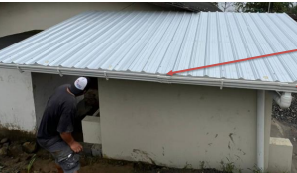 | 0 | 1 |  |  |  |  |  | 0 | 7882.73 |  | 1
CONSTRUCCIÓN DEL CERRAMIENTO DEL EDIFICIO DEL CONAGOPARE | ADMINISTRACION | CONAGOPARE MS | CUMPLIDA | GAD | 17166.69 | 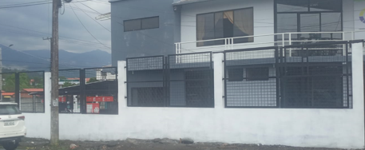 | 0 | 1 |  |  |  |  |  | 0 | 17166.69 | 1
MANTENIMIENTO DEL EDIFICIO CONAGOPARE MORONA SANTIAGO | ADMINISTRACION | CONAGOPARE MS | CUMPLIDA | GAD | 4970.77 | 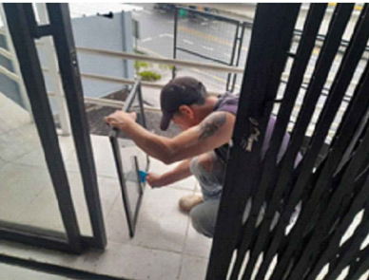 | 0 | 1 |  |  |  |  |  | 0 | 4970.77 | 1
MANTENIMEINTO DE CAMINOS DE HERRADURA | PROYECTO | COPAL | CUMPLIDA | GAD | 5175.00 | 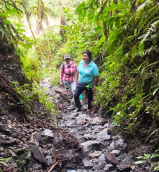 | 2 | 0 |  |  |  |  |  | 10350 | 0 |  | 1
CONSTRUCCIÓN DE UNA CUBIERTA METÁLICA EN LA ESCUELA DE EDUCACIÓN BÁSICA LAS ORQUÍDEAS | PROYECTO | COPAL | CUMPLIDA | GAD | 3265.00 | 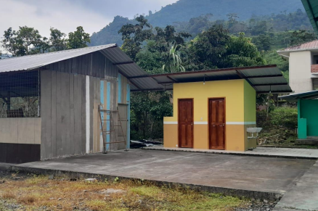 | 1 | 0 |  |  |  |  |  | 3265 | 0 |  | 1
mantenimiento y/o construcción de la vialidad rural y caminos ecológicos dentro de la jurisdicción parroquia | PROYECTO | PAN DE AZUCAR | CUMPLIDA | GAD | 15000.00 | 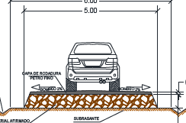 | 1 | 0 |  |  |  |  |  | 15000 | 0 |  |  | 1
AMPLIACIÓN Y MEJORA DE REDES ELÉCTRICAS. NUKANTAI CENTRO | ASISTENCIA TECNICA, PARTICIPACION EN LA RECEPCION DEFINITIVA DE LA OBRA | PATUCA | CUMPLIDA | GAD | 19142.90 | 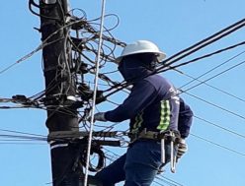 | 0 | 0 |  |  |  |  |  | 0 | 0 |  | 1
CONSTRUCCION DE CENTRO DE EXPOSICIÓN Y COMERCIALIZACIÓN DE PRODUCTOS DE LA ZONA EN LA COMUNIDAD DOMONO | FISCALIZACION Y RECEPCION DEFINITIVA DE LA OBRA | PROAÑO | CUMPLIDA | GAD | 126439.62 | 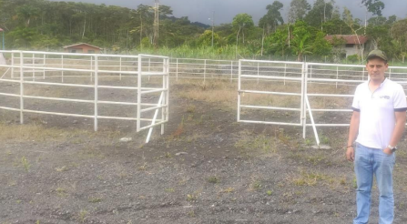 | 0 | 1 |  |  |  |  |  | 0 | 126439.62 | 1
ADECUACION Y MANTENIMIENTO DE OBRA EN LAS COMUNIDADES DE PACCHA, LENIN MORENO Y NUEVA JERUSALEN | PROYECTO | PROAÑO | CUMPLIDA | GAD | 5000.00 |  | 1 | 0 |  |  |  |  |  | 5000 | 0 | 1
MANTENIMIENTO Y ADECUACIÓN DE LAS PARADAS DE BUSES EXISTENTES DENTRO DE LA PARROQUIA RIO BLANCO | FISCALIZACION | RIO BLANCO | CUMPLIDA | GAD | 3882.00 | 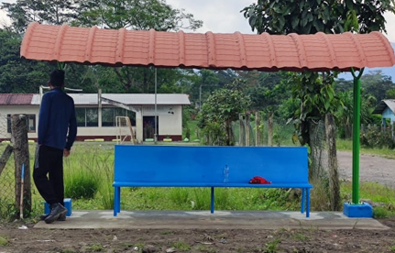 | 0 | 1 |  |  |  |  |  | 0 | 3882 | 1
REPARACIÒN DE LA MOLIENDA COMUNITARIA EN LA COMUNIDAD QUINTA COOPERATIVA | PROYECTO Y FISCALIZACION | SINAI | CUMPLIDA | GAD | 5563.000 | 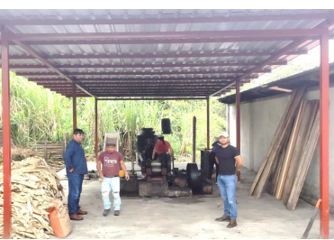 | 1 | 1 |  |  |  |  |  | 5563 | 5563 | 1
“ADECUACION DE PLATAFORMA PARA ELABORACIÓN DE ABONOS EN LA CHACRA INTEGRAL | PROYECTO | SINAI | CUMPLIDA | GAD | 4102.000 | 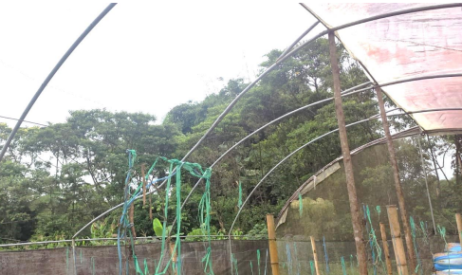 | 1 | 0 |  |  |  |  |  | 4102 | 0 | 1
 |  |  |  |  |  |  | 10 | 16 | 0 | 0 | 0 | 0 | 0 | 56846.29 | 334798.83 | 8 | 10 | 6
 |  |  |  |  |  |  | 26 |  |  |  |  |  |  | 391645.12 |  | 24
NUMEROS DE GAD PARROQUIALES INTERVENIDOS |  | 12

MORONA | 7 | SANTIAGO | 10 | SAN JUAN BOSCO | 1
GUALAQUIZA | 1 |  | 0
PROYECTOS REALIZADOS PARA GADs PARROQUIALES POR ZONA | NORTE | CENTRO | SUR | TOTAL | 24.00
 | 8 | 10 | 6
PROYECTOS DE OO.PP Y EN GENERAL | 10 | PRESUPUESTO / MONTO | 56846.29 | MONTO TOTAL:
FISCALIZACION/ADMINISTRACION DE OBRA PUBLICA | 16 | PRESUPUESTO / MONTO | 334798.83 | 391645.12
PROYECTOS BDE | 0 | PROYECTOS MAAE | 0
PROYECTOS CTEA | 0 | PROYECTOS ARCOM/SRIA MINAS | 0

ING. LUIS MANUEL VILLAZHAÑAY ZUÑIGA
TECNICO DE OO.PP CONAGOPARE-MS

